UI介面設定
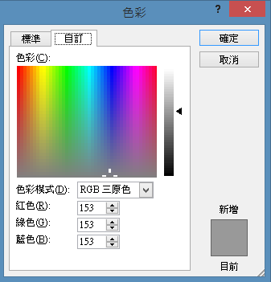
 |  |  |  |  |  |  |  |  |  | 若主視窗關閉，其他視窗都要一起關閉
 |  |  |  |  |  |  |  |  | 結束聊天 | 會跳出系統提示視窗 |  |  | 1 | 按下確認便會離開，並且自動將聊天紀錄儲存為.txt
 |  |  |  |  |  |  | 顯示聊天介面人數 |  |  |  |  |  |  | 檔案格式 YY_DD_HH_MM.txt
 |  |  |  | 1 | 所有系統文字顏色
 |  |  |  | 2 | 大小14，粗體+斜體 |  |  |  |  |  |  |  | 2 | 取消便回去聊天介面
 |  |  |  |  |  | 聊天室名稱 |  | 縮小視窗
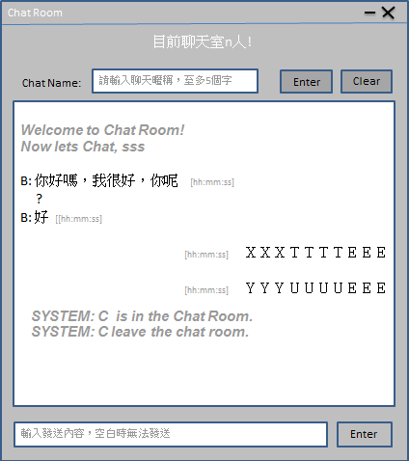

 |  |  |  |  |  |  |  |  |  | 1 | 還沒輸入名稱時，需顯示該灰體字，並且下方對話框需lock
 |  |  |  |  |  |  |  |  |  | 2 | 輸入暱稱 且 按下Enter，下方的對話框才會解鎖
 |  |  |  |  |  |  |  |  |  | 3 | 僅能輸入5個字元，不包括任何符號，超過跳提示視窗

 |  |  |  |  |  |  |  |  |  | 1 | 確認登入聊天室，會顯示系統提示句，並且對話框解鎖
 |  |  |  |  |  |  |  |  |  | 2 | user聊天大小：16
 |  |  |  |  |  |  |  |  |  | 3 | 聊天字體：10
 |  |  |  |  |  |  |  |  |  | 4 | 顯示對話框需鎖定無法輸入
 |  |  | 需要顯示任何人進入聊天室的系統說明

bot說明： |  |  |  |  |  |  |  |  |  | 1 | 自己在聊天室對話的顯示位置
因為bot需要training才會持續長大，所以假設了兩種狀況 |  |  |  |  |  |  |  |  |  | 2 | 時間[YY:MM:SS]需在前，文字在後
 | 不確定1、2點哪一個做起來比較好，所以讓負責的人自行決定 |  |  |  |  |  |  |  |  | 3 | 文字顯示每行最多10個字，超過換行
 |  |  |  |  |  |  |  |  |  | ※ | 特殊需求 | 若無法連上SERVER，聊天介面需鎖定無法操作，並且在視窗框顯示錯誤訊息
1 | 呼叫bot回覆的方式為@bot ＋ 你要說的文字，bot才會回覆，否則只在背景不停地接收training |  |  |  |  |  |  |  |  |  |  | Broken line,You Can't Chat.
2 | 使用者說的每一句話，機器人都會回覆，並且在回覆前， |  |  |  |  |  |  |  |  |  |  | 只要顯示一次即可
 | 都會@回覆的那位user name，並且也會不停的training
3 | bot會在固定12點和18點時，跳出指定視窗提示使用者該吃飯了，並且視窗中有按鈕讓使用者選擇到底要吃什麼
 | 出去吃： | 就會隨機列出到底要吃什麼
 | 自己煮： | 就會隨機選出一道菜，並且列出食材和食譜 |  |  |  | 輸入上限200個字
 |  | (食材和食譜不要在同一對話出現，分兩次，避免對話框太混亂) |  |  |  | 超過跳出警告視窗

4 | 若遇到很多使用者同時選擇或是呼叫機器人時，回覆時會@user name

有時間新增開發
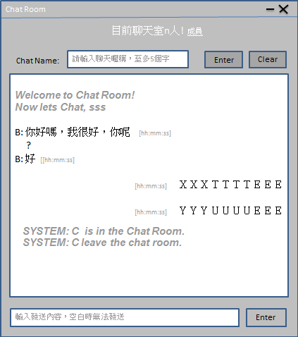
可查詢聊天成員名單

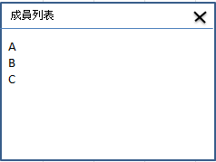

視窗寬度可以窄一點沒關係
若主視窗關閉，其他視窗都要一起關閉

